BUGS
REPORTE DE BUGS
ID | NOMBRE | DESCRIPCION | PASOS A REPETIR | EVIDENCIAS | RESPONSABLE A SOLUCIONAR
BG01 | Inconsistencia en manejo de errores | Al momento de realizar una reserva de un vuelo introducir datos al momento de realizar el pago el aplicativo genera una alerta de error cuando hay algún error en los datos, pero al darle nuevamente reservar intenta hacer la petición sin revisar si hubo cambios o no y queda procesando la información. Al igual que al dar clic sobre la validación que la página web muestra el mensaje desaparece | 1. Ingresar a la página web(https://www.booking.com/) 2. Dar clic en la opción de vuelos 3.seleccionamos cualquier opción de la sección Vuelos populares cerca de ti ejemplo Pereira a palmira 4. Damos clic en el botón ver vuelo de las opciones que allí se listan 5. Damos clic en el botón seleccionar 6. Damos clic en el botón siguiente 7. damos clic en el botón ¿Quién vuela? Adulto 1 8. diligenciamos los datos y damos clic en el botón listo 9. diligenciamos los datos de contacto y damos clic en el botón siguiente 10. Seleccionamos la opción sin asistencia y damos clic en el botón Siguiente 11. Ingresamos la información en la sección de pago 12. Damos clic en el check de consentimiento 13. Damos clic en el botón Reservar y pagar 14. El sistema nos mostrara la validación y damos nuevamente clic en Reservar y Pagar | 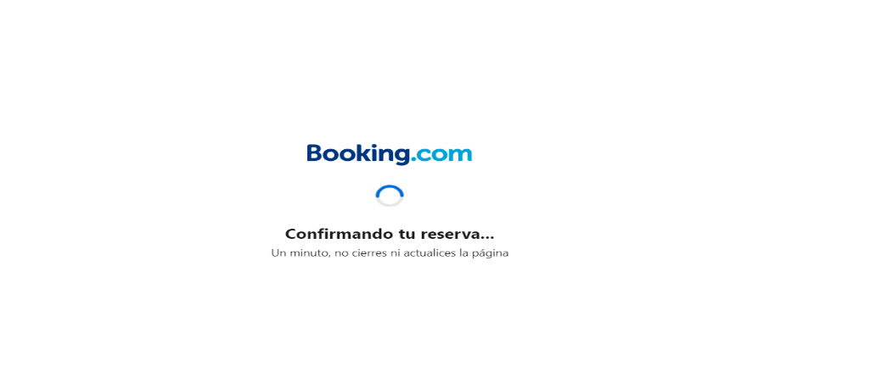 | Desarrollador 1
BG02 | Error de validación nombre en formulario | Al momento en el que estamos ingresando los datos para la reserva de un alojamiento y dar clic para realizar el ultio paso,en caso que a el usuario quiera cambiar alguna de las selecciones realizadas y de clic atras y registre su respectivo cambio, la pagina web no permite contionuar nuevamente hasta que se ingrese un nombre y un apellido cuando en realidad el dato ya se encuentra ingresado, se debe realizar alguna accion sobre el campo de texto para que permita continuar con el proceso. | 1. Ingresar a la página web(https://www.booking.com/) 2. Dar clic en la opción de alojamiento 3.En la sección destino de moda, seleccionar una de las opciones, ejemplo: Santa Rosa de Cabal 4. Dar clic en el botón ver disponibilidad en lagunas de las opciones que allí se listan 5. Dirigirse a la sección de Disponibilidad que tiene la página, desplegar el select de la sección Seleccionar apartamento y seleccionar alguna opción que se listan Ejemplo 1 6. Dar clic en el botón Reservare 7. Ingresar la información del formulario en la sección Introduce tus datos 8. Dar clic en el botón Siguiente: últimos datos. 9. Dar clic atrás 10. Cambiar alguna de las selecciones realizadas 11. Dar clic nuevamente el botón de Siguiente: últimos datos. | 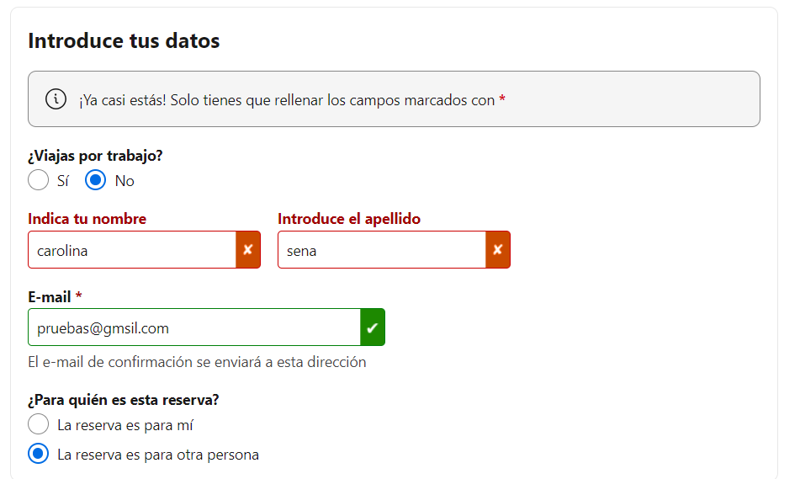 | Desarrollador 2
BG03 | Error de validación número de teléfono | A la hora de realizar la reserva de una actividad turística la página web cuenta con un formulario, para ingresar los datos personales, en dicha sección se evidencia un error en la validación del número telefónico ya que no valida que sea un numero telefónico valido al permitir ingresar una cantidad de caracteres menor a la de la estructura de un numero telefónico verifico. | 1. Ingresar a la página web (https://www.booking.com/) 2. Dar clic en la sección atracciones turísticas 3. Realizar una selección en la sección de Destinos Cercanos Ejemplo: Medellín 4. Dar clic en el botón ver disponibilidad de alguno del registro que allí se listen 5. Dar clic en el botón Seleccionar de una de las actividades que se listan 6. Seleccionar alguna información de la sección ¿Cuántos tickets? 7. Dar clic en el botón siguiente 8. Allí se listará el formulario llamado Tus datos, allí se encuentra el campo Teléfono (preferiblemente, número de móvil) *, dicho campo no cuenta con la validación de numero valido. | 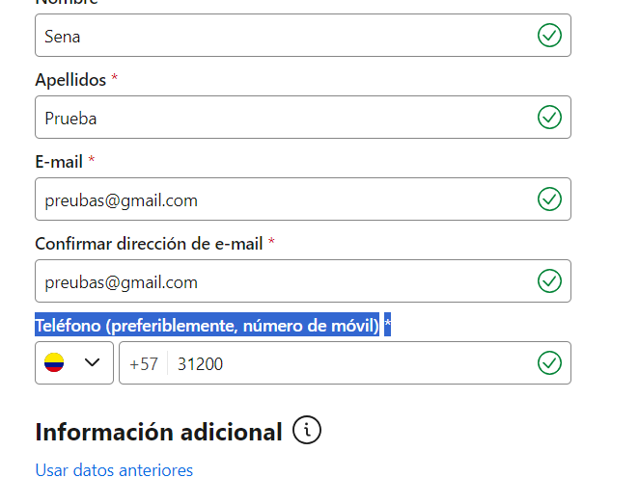 | Desarrollador 1
BG04 | Responsive | El responsiva de la sección de reservas en el paso 1 de 2 de la página web del módulo atracciones turísticas se puede evidenciar que se remonta uno de los componentes con el footer | 1. Ingresar a la página web (https://www.booking.com/) 2. Dar clic en la sección atracciones turísticas 3. Realizar una selección en la sección de Destinos Cercanos Ejemplo: Medellín 4. Dar clic en el botón ver disponibilidad de alguno del registro que allí se listen 5. Dar clic en el botón Seleccionar de una de las actividades que se listan 6. Seleccionar alguna información de la sección ¿Cuántos tickets? 7. Dar clic en el botón siguiente 8. En la sección izquierda de la página web se listan algunas de las actividades como sugerencia que se pueden realizar, al hacer scroll hasta el final de la página se puede evidenciar como estos componentes se remontan sobre el Footer(Pie de página), impidiendo visualizar de manera correcta la información. | 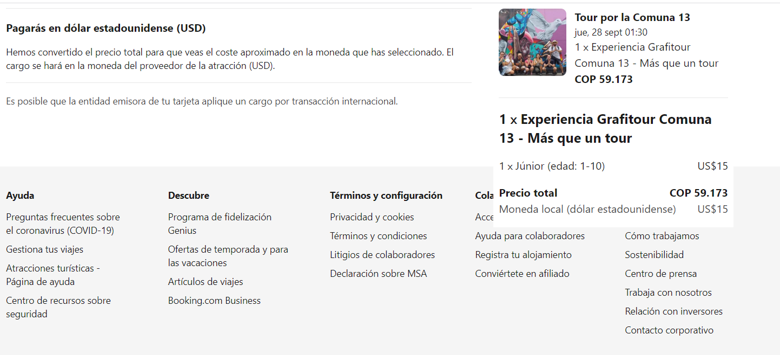 | Desarrollador 3
BG05 | Error con el símbolo del dinero y la bandera | Al ingresar al home de la página web tenemos seleccionado un idioma Español el cual cuenta con la bandera de Colombia desde el nav se ve COP y la bandera de Colombia pero al ingresar a la opción de mis reservas esta selección cambia en el cual no concuerda la abreviatura con la bandera que muestra | 1. Ingresar a la página web (https://www.booking.com/) 2. Dar clic en la sección taxis aeropuerto 3. Dirigirse a la sección Reserva un taxi desde o al aeropuerto de la página web 4. Realizar las respectivas selecciones que indica el filtro y dar clic en el botón buscar 7. En el nav de la página web se encuentra una opción llamada Tu reserva dar clic en esta opción 8. la página web cambia a otra vista en la cual cambia el idioma |  | Desarrollador 3
BG06 | Información de precios | Cuando filtramos la ubicación con el fin de consultar las disponibilidades de taxis, en esta sección e la página la información que allí se lista de los precios sale en Euros cuando en la parte superior indico el país en el que me encuentro al igual que la moneda COP | 1. Ingresar a la página web (https://www.booking.com/) 2. Dar clic en la sección taxis aeropuerto 3. Realizar una selección en la sección de Destinos Cercanos Ejemplo: Origen Hotel Armenia, destino Portal del Quindío Armenia 4.Dar en el botón buscar 7. Allí se va a ver los precios en euros | 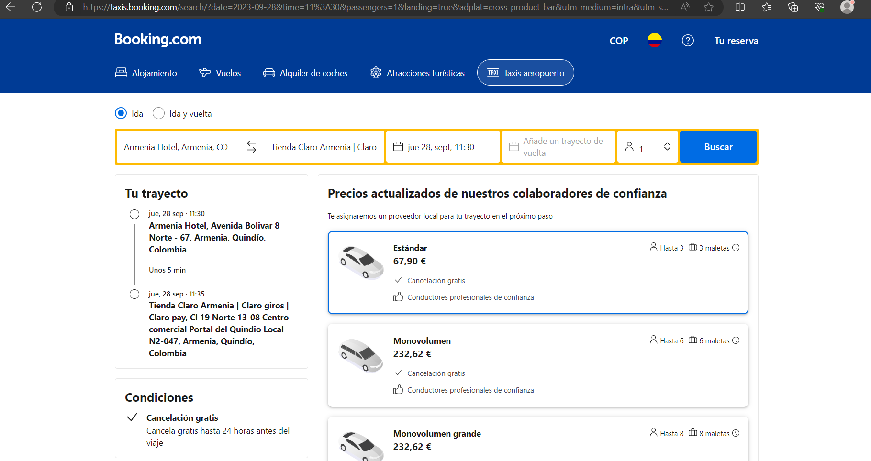 | Desarrollador 2

